Sheet2
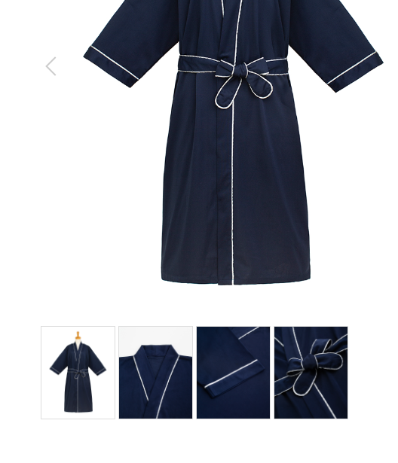
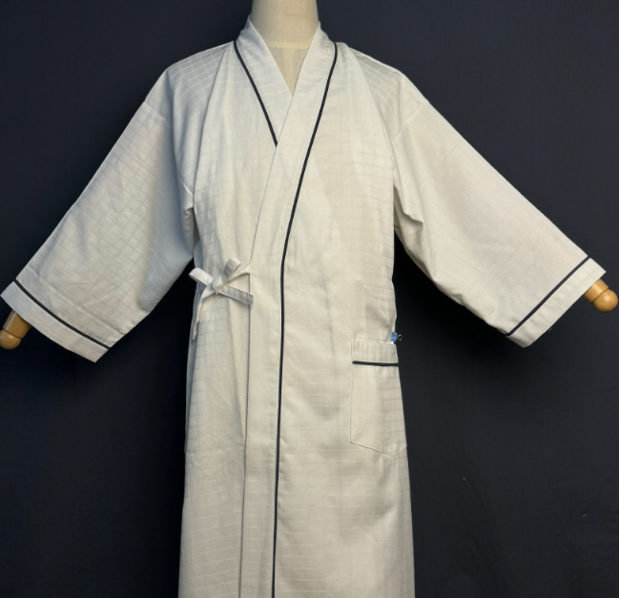

ガウン
製品番号: | GS-G002
分類 | GOWN ガウン
素材： | ポリエステル65％/ 綿35％

 |  |  |  |  | 去掉
 |  | 去掉

 |  |  |  |  |  | 去掉

 |  |  | 1.修饰图片，去掉小胳膊，小夹子，背景
 |  |  | 2.本章图片有细节图。 | 图例如下

